Dashboard
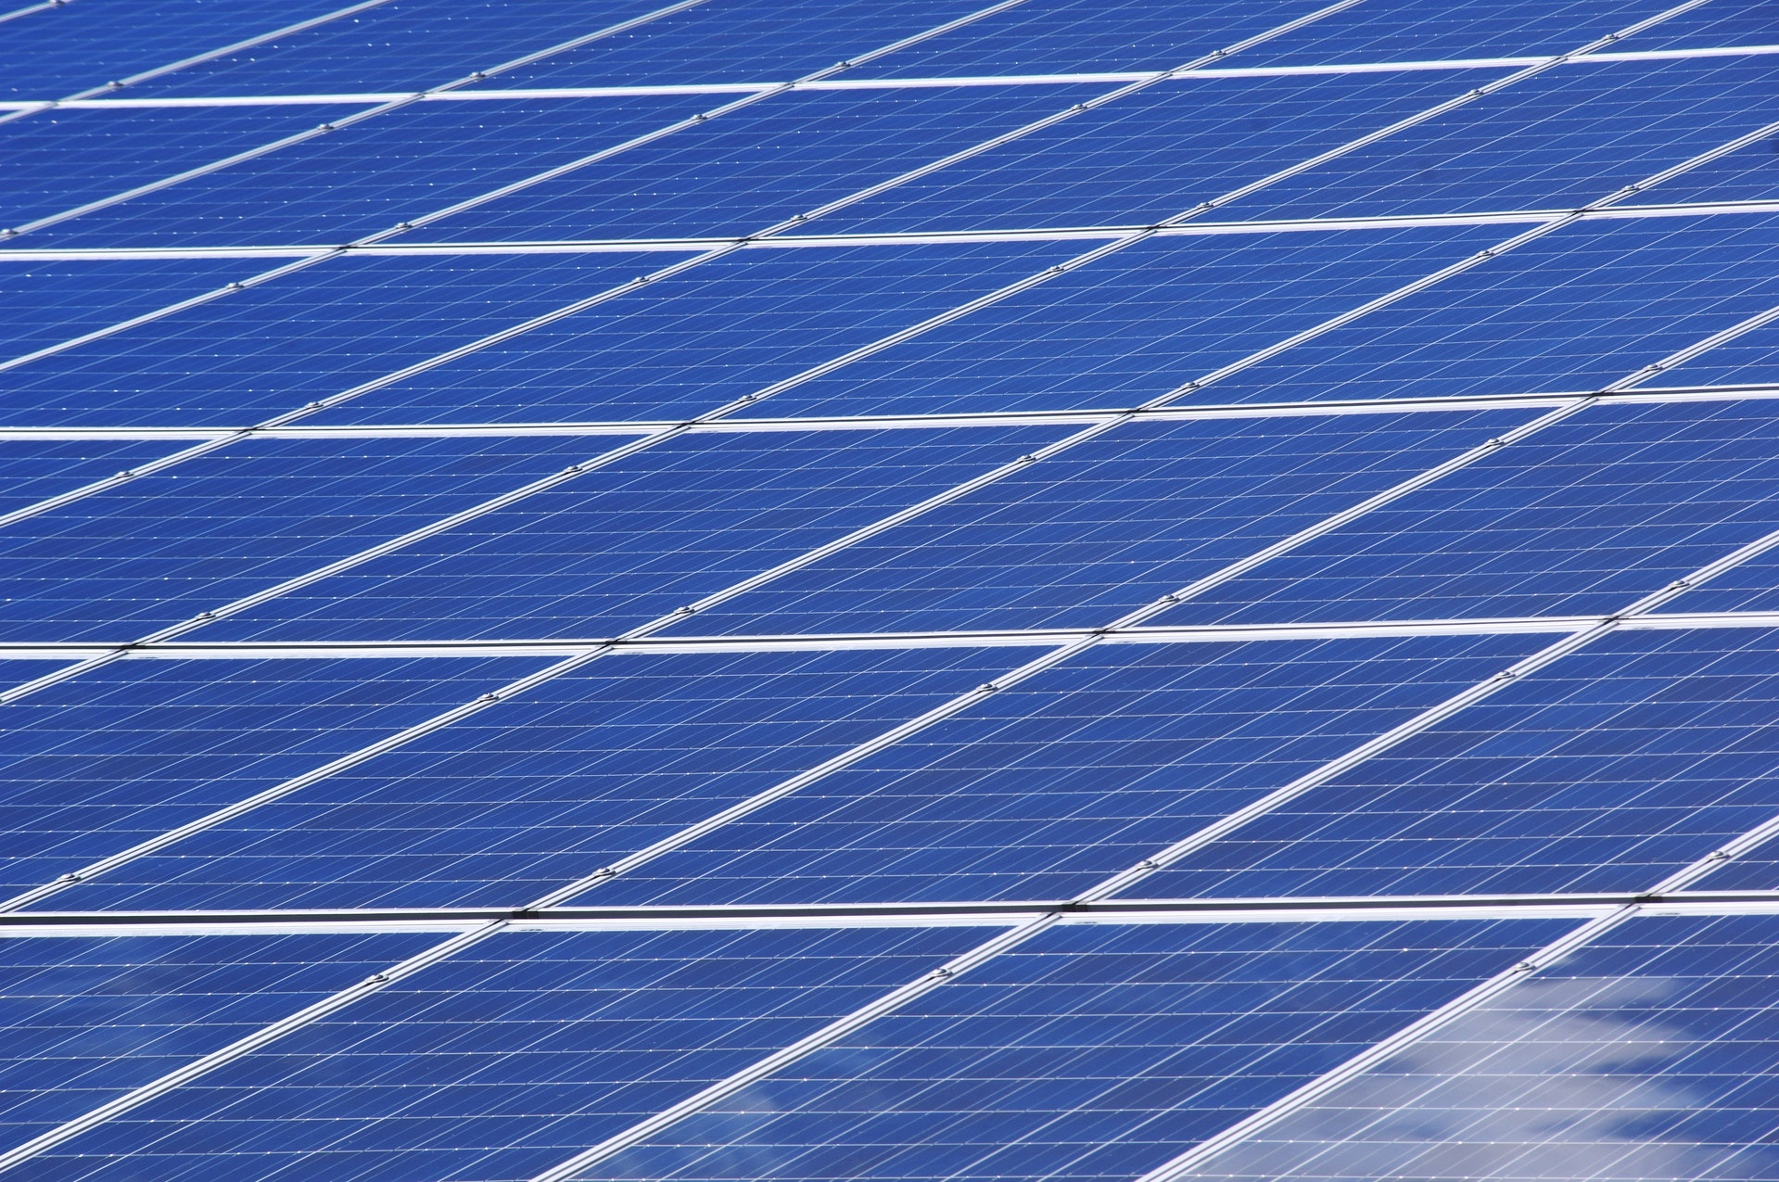
Opbrengst kWh
 | 2022 maart | 2022 april | 2022 mei | 2022 juni
Opbrengst (kWh) | 500 | 600 | 700 | 800
Direct verbruik kWh
 | 2022 maart | 2022 april | 2022 mei | 2022 juni
Direct verbruikt (kWh) | 250 | 300 | 400 | 400
Aantal koppen koffie
 | 2022 maart | 2022 april | 2022 mei | 2022 juni
Aantal koppen koffie | 20833 | 25000 | 29167 | 33333
Hardlopen op de baan (km)
 | 2022 maart | 2022 april | 2022 mei | 2022 juni
Hardlopen op de baan (km) | 24583 | 29500 | 34417 | 39333
Totaal besparing CO2 uitstoot (kg):
Totaal hardlopen op de baan (km):
Totaal aantal koppen koffie:
Totaal direct verbruikt (kWh):
Totaal aantal kWh opbrengst:
ATV Scorpio
Zonnepanelen

145488
1350

jul-22

2600
1501
171675

